画面レイアウト
システム名 |  |  | ISSMINI |  |  | 作成日 | 2022-02-27 | 作成者 | 太寅熊
画面名 |  | アカウント作成画面 |  | 画面ID | I0002 | 更新日 | 2022-03-19 | 更新者 | 太寅熊

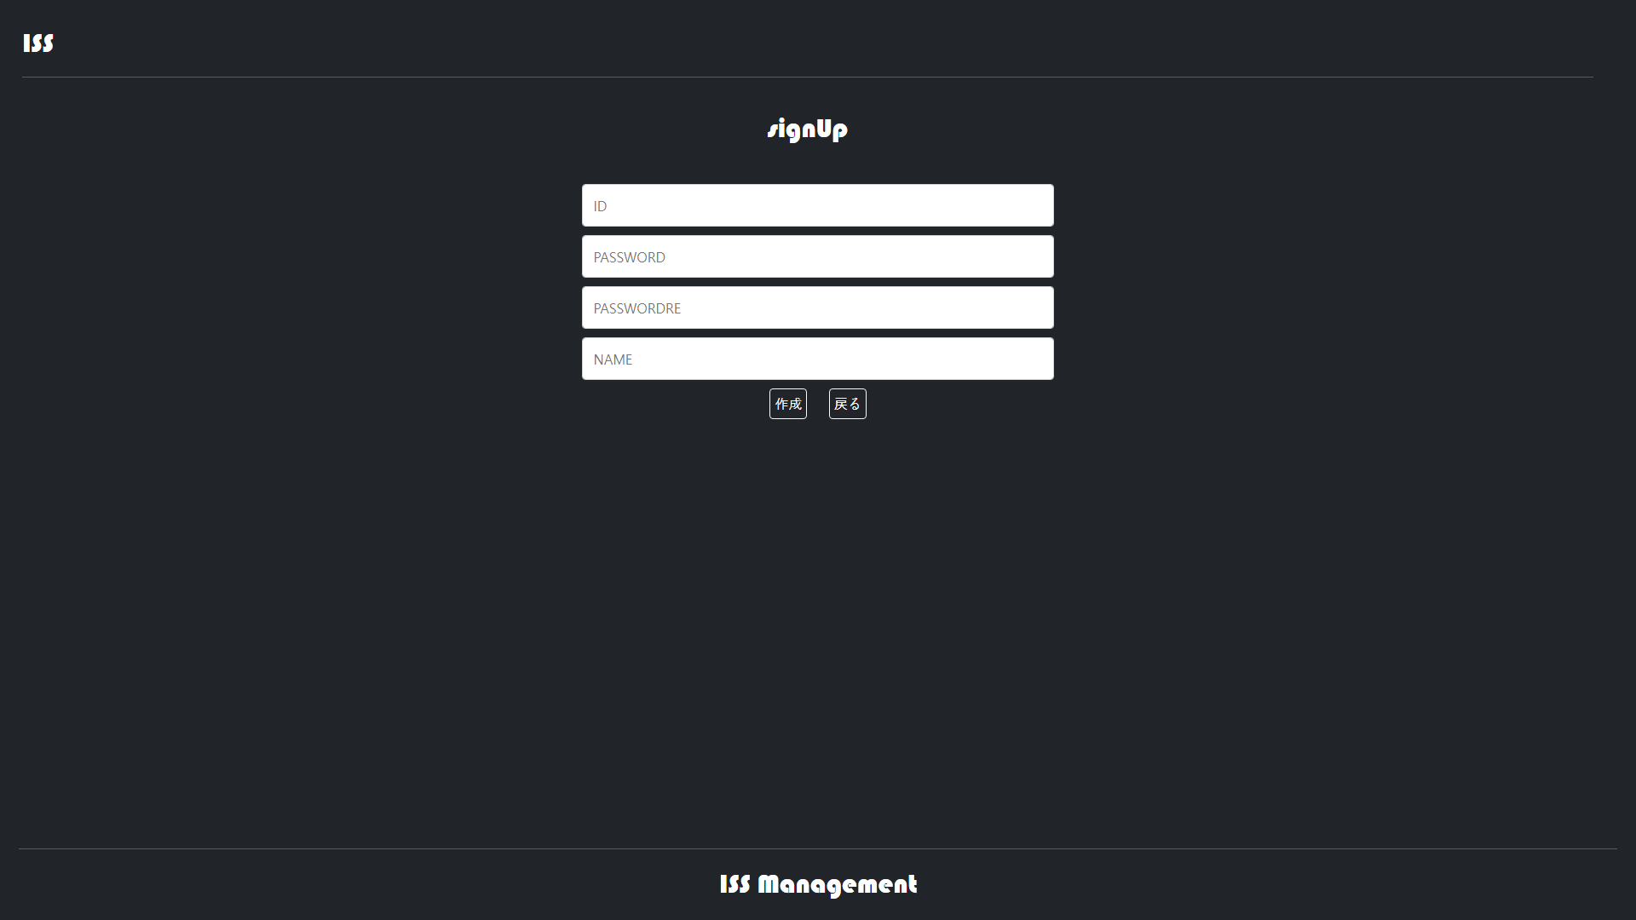
 | レイアウト
1
2
3

4
5
6

7
8

9

